Sheet1
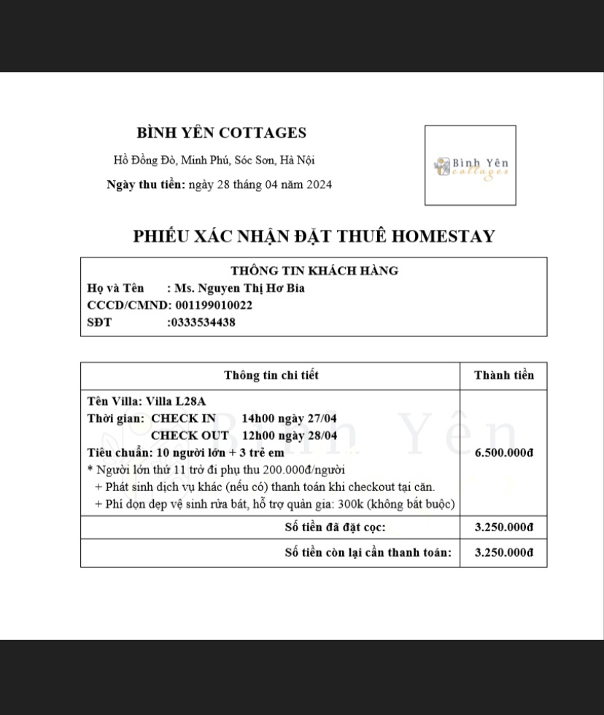





# | ACCOUNT | FULL_NAME
1 | HiepVH2 | Vũ Hoàng Hiệp
2 | BiaHTN | Nguyễn Thị Hơ Bia
3 | NgaBT3 | Bùi Thị Nga
4 | HaBTN | Bùi Thị Ngọc Hà
5 | PhuongTH7 | Trần Hà Phương
6 | QuynhPTT1 | Phạm Thị Thu Quỳnh
7 | ThaoTP4 | Trần Phương Thảo
8 | XuyenMT | Mai Thị Xuyên

Ảnh evidence

